工业
规模以上工业总产值
 |  | 单位:亿元
指 标 | 2026年1-7月 | 增 减 | 2026年1-7月规模以上工业总产值累计增速（%）
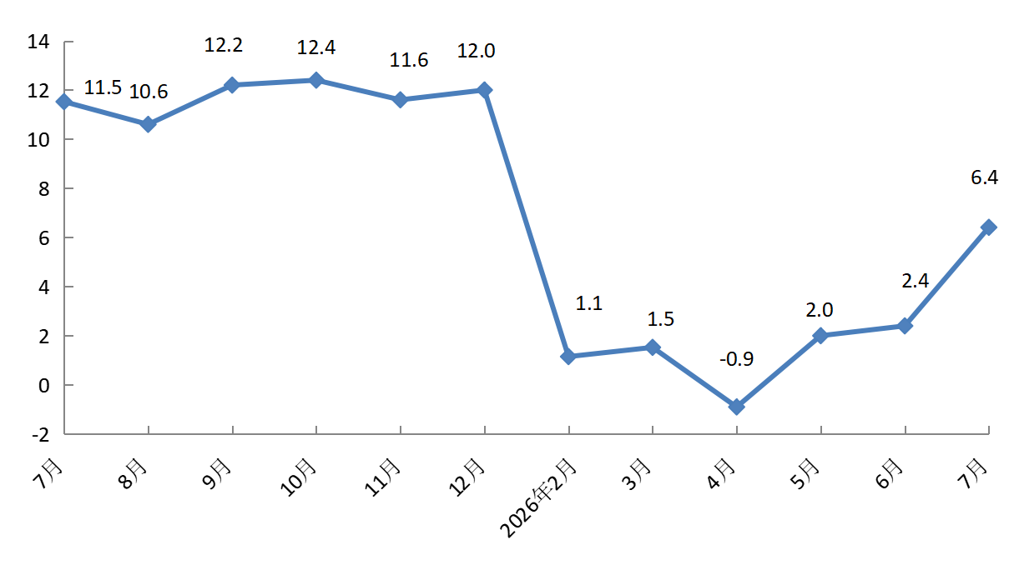
规模以上工业总产值 | 4209.1 | 6.4
#高技术产业 | 2091.1 | 32.2
#现代制造业 | 3403.4 | 5.7
按登记注册类型分 | * | *
外商及港澳台企业 | 1716.0 | -14.8
内资企业 | 2493.1 | 28.4
按企业规模分 | * | *
大型企业 | 2813.6 | 8.9
中型企业 | 742.6 | 4.4
小型企业 | 618.0 | -4.2
微型企业 | 34.9 | 115.4
备注：数据范围为亦庄新城225平方公里。

